Table Dash - Vue 1 entreprise
Group | Sector | Logo | Country flag | Turnover | Top brand 1 | Top brand 2 | Top brand 3 | Top brand 4 | Top brand 5 | Logo brand 1 | Logo brand 2 | Logo brand 3 | Logo brand 4 | Logo brand 5 | Competitor 1 | Competitor 2
Andros | Food |  |  | 2,5 Mrd € (est. 2020)
Associated British Foods (alim.) | Food |  |  | 4 Mrd € (2020) (groupe complet 16 Mrd €)
Bel | Food |  |  | 3,5 Mrd € (2020)
Danone | Food |  |  | 25 Mrd € (2019)
Ecotone | Food |  |  | 650 Mio € (2019) |  |  |  |  |  |  |  |  |  |  | Nestlé | General Mills
Ferrero | Food |  |  | 11 Mrd € (2019)
General Mills | Food |  |  | 15 Mrd € (2020)
Hero | Food |  |  | 1 Mrd € (2020)
Kellogg | Food |  |  | 11 Mrd € (2019)
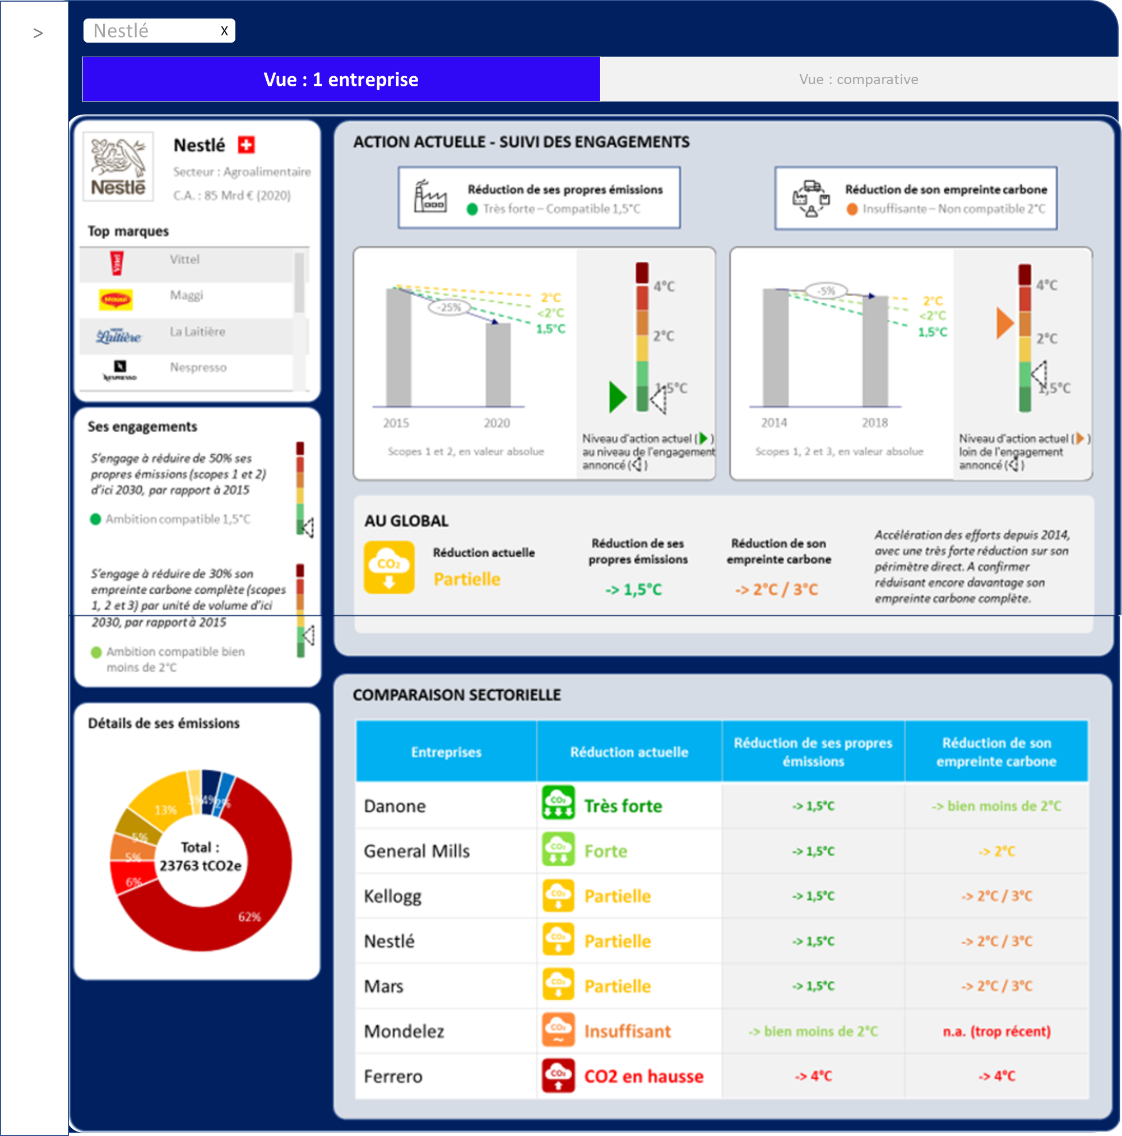
Mars | Food |  |  | 32 Mrd € (2020)
Mondelez | Food |  |  | 22 Mrd € (2020)
Nestlé | Food |  |  | 85 Mrd € (2019)
Pepsico | Food |  |  | 53 Mrd € (2018)
Henkel | Consumer goods |  |  | 19 Mrd € (2020)
P&G | Consumer goods |  |  | 60 Mrd € (2020)
Unilever | Consumer goods |  |  | 51 Mrd € (2020)
Colgate-Palmolive | Consumer goods |  |  | 15 Mrd € (2020)
Coty | Hygiene & Beauty |  |  | 4 Mrd € (2020)
L'Oréal | Hygiene & Beauty |  |  | 28 Mrd € (2020)
Shiseido | Hygiene & Beauty |  |  | 7 Mrd € (2020)
Beiersdorf | Consumer goods |  |  | 7 Mrd € (2020)
S. C. Johnson | Consumer goods |  |  | 9 Mrd € (2020)
Reckitt | Consumer goods |  |  | 16 Mrd € (2020)
GSK | Pharma |  |  | 40 Mrd € (2020)
Johnson & Johnson | Pharma |  |  | 70 Mrd € (2020)

